3.1.11 UC_XemThongTinCaNhan
URD |  | Skill Inventory |  |  |  |  | Process
 |  |  |  |  |  |  | Requirement
Document code |  | URD |  | Document name | User requirement |  | Create Date | 28-Mar-19 | Creator |  | Ân
 |  |  |  |  |  |  | Update Date | 28-Mar-19 | Updater |  | Ân
3.1.1
Layout

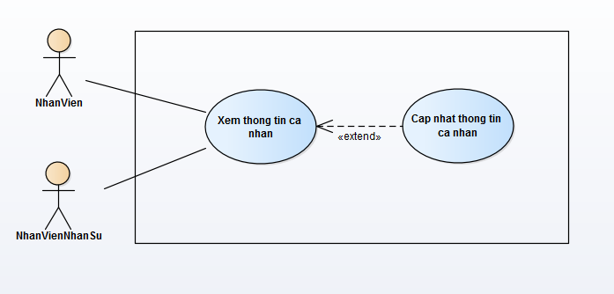

Specification

 | Use case name: |  | Xem thong tin ca nhan |  |  |  |  |  |  | ID: SI UC 011
 | Area: |  | Skill Inventory
 | Actors: |  | NhanVien, NhanVienNhanSu
 | Description: |  | Chức năng này cho phép nhân viên xem thông tin cá nhân của bản thân. Nếu là quyền nhân viên quản lý nhân sự thì có thể xem thông tin cá nhân của bản thân và các nhân viên khác.

 | Trigger Event

 | Trigger Type |  | External
 | Main flows
 | Actor |  |  |  |  | System
 |  |  |  |  |  | 1. Hệ thống hiện thông tin cá nhân của nhân viên.

 | Alternative flows
 | Actor |  |  |  |  | System

 | Preconditions |  | Nhân viên đã đăng nhập vào hệ thống.
 | Post-conditions |  | N/A
 | Assumptions |  | N/A
 | Requirement Met |  | Cho phép xem thông tin cá nhân.
 | Outstanding Issues |  | N/A
 | Priority |  | Medium
 | Risk |  | Medium

3.1.12 UC_CapNhatThongTinCaNhan
URD |  | Skill Inventory |  |  |  |  | Process
 |  |  |  |  |  |  | Requirement
Document code |  | URD |  | Document name | User requirement |  | Create Date | 28-Mar-19 | Creator |  | Hoàng
 |  |  |  |  |  |  | Update Date | 28-Mar-19 | Updater |  | Hoàng
3.1.1
Layout

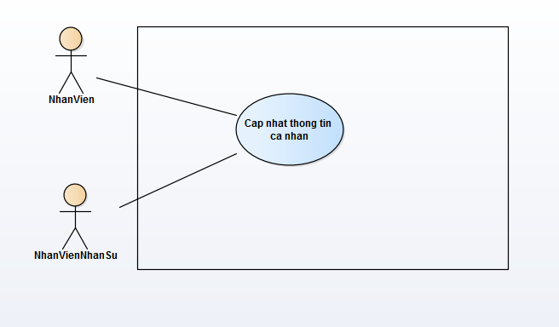

Specification

 | Use case name: |  | Cap nhat thong tin ca nhan |  |  |  |  |  |  | ID: SI UC 012
 | Area: |  | Skill Inventory
 | Actors: |  | NhanVien, NhanVienNhanSu
 | Description: |  | Chức năng này cho phép nhân viên cập nhật thông tin cá nhân của bản thân. Nếu là quyền nhân viên quản lý nhân sự thì có thể cập nhật thông tin cá nhân của bản thân và các nhân viên khác.

 | Trigger Event

 | Trigger Type |  | External
 | Main flows
 | Actor |  |  |  |  | System
 | 1. Nhân viên ấn vào nút "Edit Information" |  |  |  |  | 2. Hệ thống hiển thị form chỉnh sửa thông tin cá nhân của nhân viên
 | 3. Nhân viên nhập thông tin cần chỉnh sửa. |  |  |  |  | 4. Hệ thống kiểm tra dữ liệu nhập trên form.
 | 5. Nhân viên ấn nút "Save" để lưu thông tin. |  |  |  |  | 6. Hệ thống hiện popup yêu cầu xác nhận.
 | 7. Nhân viên chọn "OK". |  |  |  |  | 8. Hệ thống update dữ liệu và hiện thông báo cập nhật thành công.

 | Alternative flows
 | Actor |  |  |  |  | System
 | 7.1. Nhân viên chọn "Cancel" sẽ hủy thao tác cập nhật. |  |  |  |  | 4.1. Nếu dữ liệu không hợp lệ, nút "Save" sẽ disenble.

 | Preconditions |  | Nhân viên đã đăng nhập vào hệ thống.
 | Post-conditions |  | Cập nhật thành công thông tin cá nhân.
 | Assumptions |  | Dữ liệu cập nhật hợp lệ.
 | Requirement Met |  | Cho phép cập thông tin cá nhân.
 | Outstanding Issues |  | N/A
 | Priority |  | Medium
 | Risk |  | Medium

3.1.13 UC_CapNhatAvatar
URD |  | Skill Inventory |  |  |  |  | Process
 |  |  |  |  |  |  | Requirement
Document code |  | URD |  | Document name | User requirement |  | Create Date | 28-Mar-19 | Creator |  | Ân
 |  |  |  |  |  |  | Update Date | 28-Mar-19 | Updater |  | Ân
3.1.1
Layout

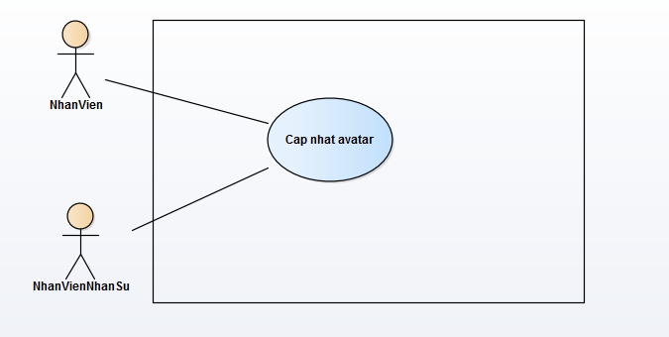

Specification

 | Use case name: |  | Cap nhat avatar |  |  |  |  |  |  | ID: SI UC 013
 | Area: |  | Skill Inventory
 | Actors: |  | NhanVien, NhanVienNhanSu
 | Description: |  | Chức năng này cho phép nhân viên cập nhật ảnh đại diện cá nhân của bản thân. Nếu là quyền nhân viên quản lý nhân sự thì có thể cập ảnh đại diện cá nhân của bản thân và các nhân viên khác.

 | Trigger Event

 | Trigger Type |  | External
 | Main flows
 | Actor |  |  |  |  | System
 | 1. Nhân viên ấn vào nút "Change avatar" |  |  |  |  | 2. Hệ thống hiển thị form nhập URL ảnh(URL online).
 | 3. Nhân viên nhập URL ảnh. |  |  |  |  | 4. Hệ thống kiểm tra dữ liệu nhập trên form.
 | 5. Nhân viên ấn nút "Preview" để xem ảnh. |  |  |  |  | 6. Hệ thống xử lý và hiển thị ảnh từ URL được nhập.
 | 7. Nhân viên chọn "OK". |  |  |  |  | 8. Hệ thống update dữ liệu và hiện thông báo cập nhật thành công.

 | Alternative flows
 | Actor |  |  |  |  | System
 | 7.1. Nhân viên chọn "Cancel" sẽ hủy thao tác cập nhật. |  |  |  |  | 4.1. Nếu dữ liệu không hợp lệ, sẽ thông báo "Invalid URL"

 | Preconditions |  | Nhân viên đã đăng nhập vào hệ thống.
 | Post-conditions |  | Cập nhật thành công avatar cá nhân.
 | Assumptions |  | Dữ liệu cập nhật hợp lệ.
 | Requirement Met |  | Cho phép cập nhật avatar cá nhân.
 | Outstanding Issues |  | N/A
 | Priority |  | Medium
 | Risk |  | Medium

